낙상1리
위 치 도

설치위치 : 예천군 풍양면 낙상리 1120-5
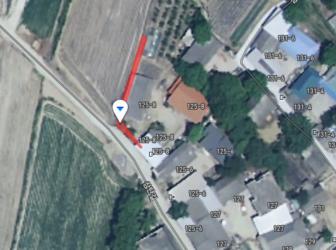

cctv설치위치

낙상3리
위 치 도

설치위치 : 예천군 풍양면 낙상리 1332
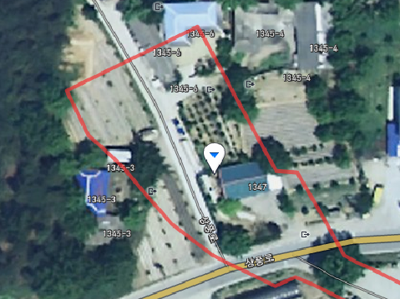

cctv설치위치

청곡2리
위 치 도

설치위치 : 예천군 풍양면 청곡리 977-7
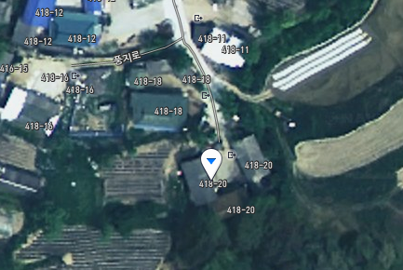

cctv설치위치

흥천2리
위 치 도

설치위치 : 예천군 풍양면 흥천리 725-18
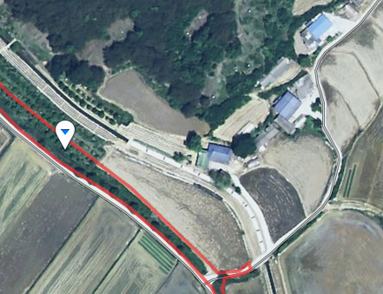

cctv설치위치

청운1리
위 치 도

설치위치 : 예천군 풍양면 청운리 604-1
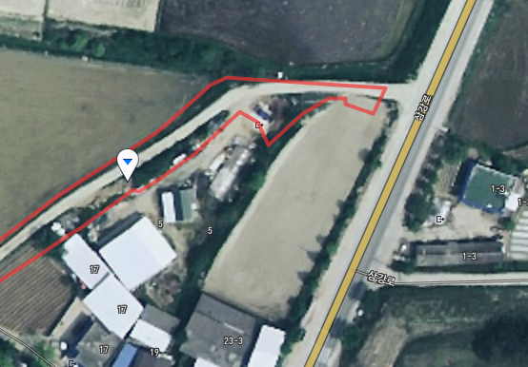

cctv설치위치

청운2리
위 치 도

설치위치 : 예천군 풍양면 청운리 833-1
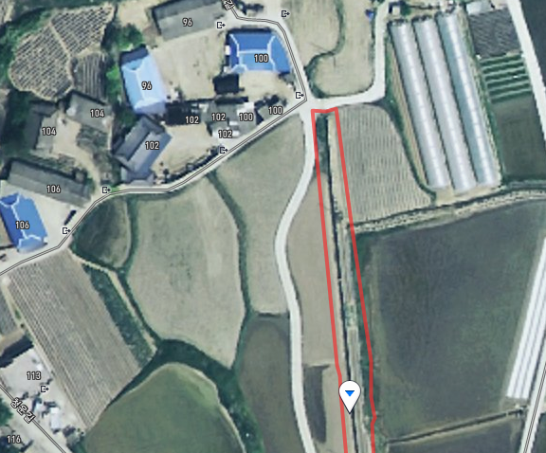

cctv설치위치

삼강리
위 치 도

설치위치 : 예천군 풍양면 삼강리 464-1
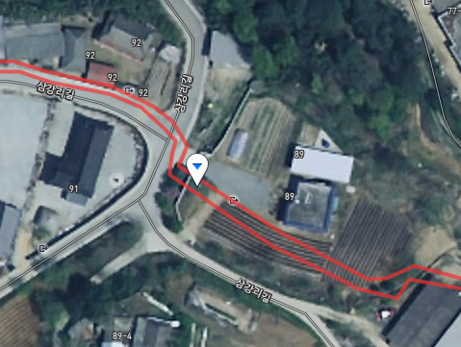

cctv설치위치

오지리
위 치 도

설치위치 : 예천군 풍양면 오지리 177-3
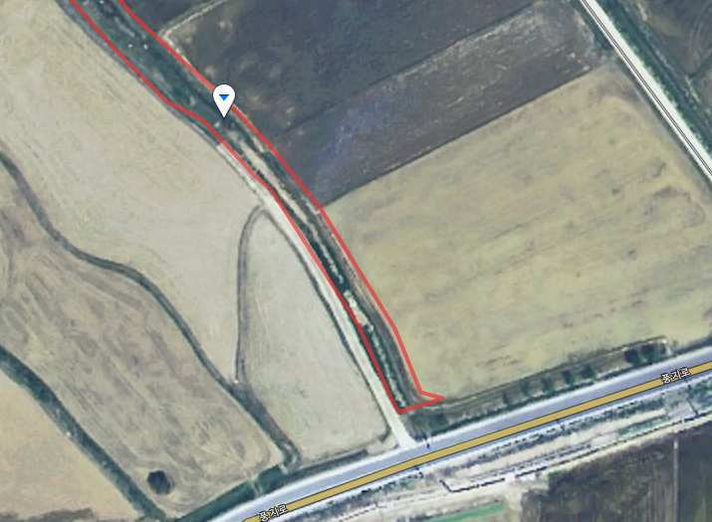

cctv설치위치

풍신2리
위 치 도

설치위치 : 예천군 풍양면 풍신리 1053
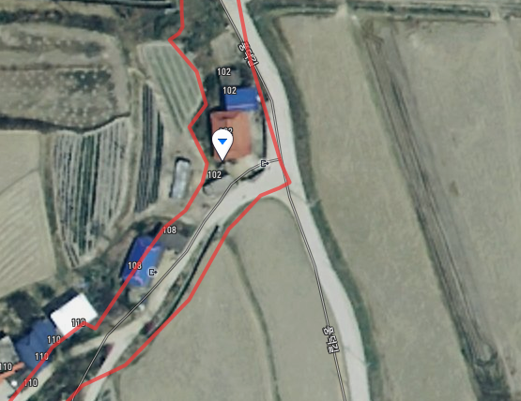

cctv설치위치

괴당2리
위 치 도

설치위치 : 예천군 풍양면 괴당리 368-2
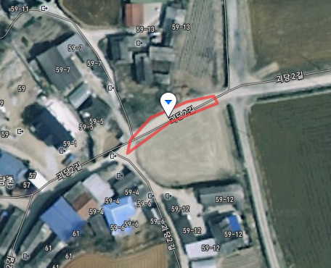

cctv설치위치

고산1리
위 치 도

설치위치 : 예천군 풍양면 고산리 252-3
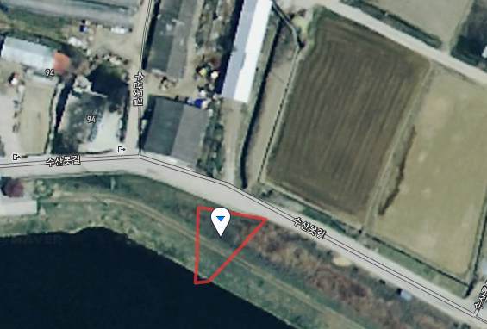

cctv설치위치

고산2리
위 치 도

설치위치 : 예천군 풍양면 고산리 704-2
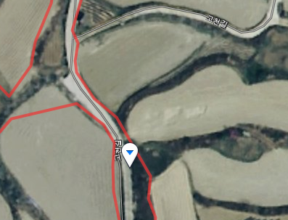

cctv설치위치

공덕1리
위 치 도

설치위치 : 예천군 풍양면 공덕리 310-7
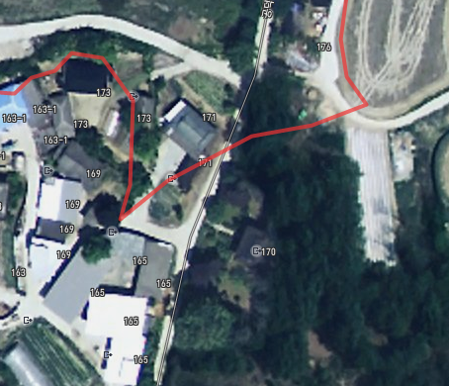

cctv설치위치

와룡2리
위 치 도

설치위치 : 예천군 풍양면 와룡리 316-1
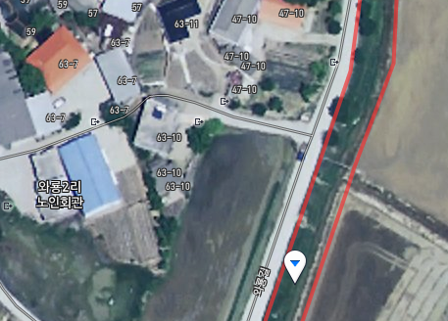

cctv설치위치

효갈1리
위 치 도

설치위치 : 예천군 풍양면 효갈리 1098
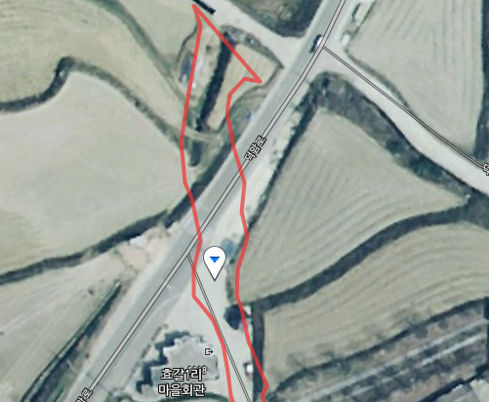

cctv설치위치

효갈2리
위 치 도

설치위치 : 예천군 풍양면 효갈리 418
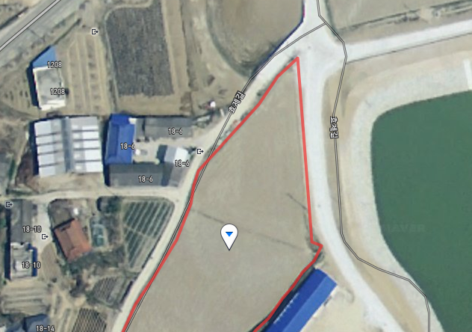

cctv설치위치

